Matriz de riesgos
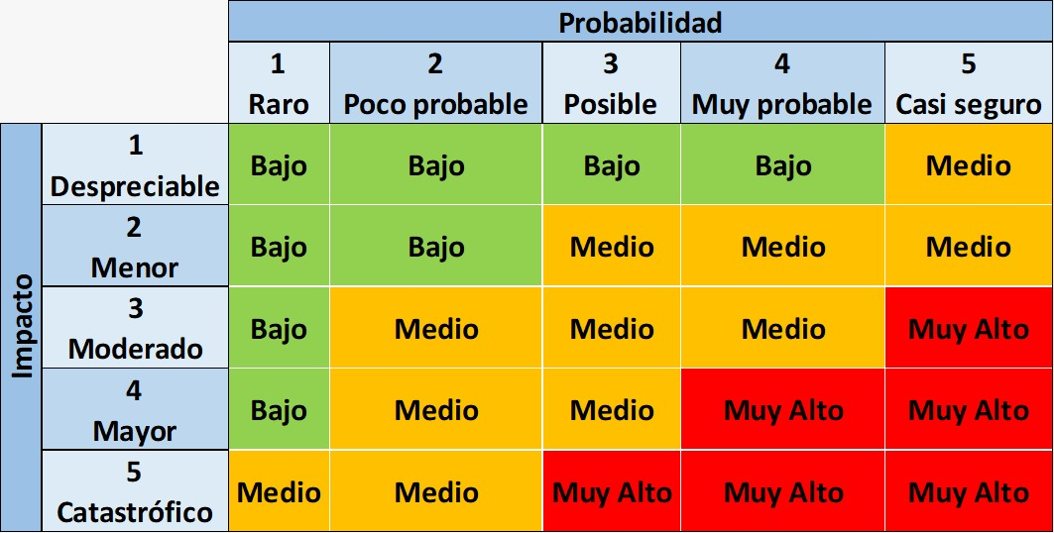
ANALISIS DE RIESGO
ID | Riesgo | Tipo de riesgo | Impacto | Probabilidad | Nivel de Riesgo | Acción | Plan de Accion | Responsable de la acción | Estado
1 | Retraso en la entrega de productos comprados | Producto | 4 | 3 | 12 | Mitigar | Acelerar la producción |  | En proceso
2 | Insatisfacción del cliente debido a la calidad del producto | Producto | 4 | 1 | 4 | Contener | Realizar controles de calidad más estrictos |  | En proceso
3 | Demora en la contratación de personal clave | Proyecto | 3 | 2 | 6 | Mitigar | Buscar candidatos alternativos |  | En proceso
4 | Problemas de financiamiento (presupuesto limitado) | Proyecto | 5 | 4 | 20 | Contener | Buscar financiamiento adicional |  | Pendiente
5 | Pérdida de datos de clientes | Poducto | 5 | 1 | 5 | Transferir | Contratar un proveedor de servicios de seguridad de datos |  | Pendiente
6 | Problemas de cumplimiento normativo con los productos | Proyecto | 5 | 2 | 10 | Contener | Actualizar políticas y procedimientos |  | Pendiente
7 | Errores en el precio del producto | Producto | 3 | 2 | 6 | Mitigar | Revisar los precios regularmente |  | En proceso
8 | Problemas de garantía de producto | Producto | 4 | 1 | 4 | Contener | Mejorar los procesos de gestión de garantías |  | En proceso
9 | Fallos en la cadena de suministro de los productos | Producto | 5 | 4 | 20 | Contener | Diversificar la cadena de suministro |  | Pendiente
10 | Entrega de software defectuoso | Producto | 5 | 2 | 10 | Mitigar | Verificar bien el funcionamiento y los requisitos del producto |  | En proceso
11 | Cambios en el mercado que afectan al proyecto | Proyecto | 3 | 2 | 6 | Mitigar | Realizar análisis de riesgos continuo |  | En proceso
12 | Problemas de personal clave del proyecto | Proyecto | 3 | 2 | 6 | Mitigar | Desarrollar planes de contingencia para la salida del personal clave |  | En proceso
13 | Problemas de financiamiento del proyecto | Proyecto | 5 | 2 | 10 | Contener | Buscar financiamiento adicional |  | Pendiente
14 | Cambios en los requisitos del cliente del proyecto | Proyecto | 3 | 2 | 6 | Mitigar | Realizar revisiones regulares con el cliente |  | En proceso
15 | Pérdida de calidad del producto | Producto | 4 | 2 | 8 | Mitigar | Realizar pruebas de calidad continuas |  | En proceso
16 | Retraso en la entrega del producto | Producto | 5 | 3 | 15 | Contener | Aumentar efectividad del equipo y recursos |  | Pendiente
17 | Problemas de seguridad del producto | Producto | 5 | 2 | 10 | Mitigar | Mejorar los procesos de seguridad y realizar pruebas de seguridad continuas |  | En proceso
18 | Falta de recursos para el proyecto | Proyecto | 5 | 2 | 10 | Contener | Asignar recursos adicionales y optimizar el uso de los recursos existentes |  | Pendiente
19 | Cambios en la regulación del sector | Proyecto | 4 | 2 | 8 | Mitigar | Monitorear las regulaciones del sector y adaptarse a los cambios |  | En proceso
20 | Problemas con proveedores del proyecto | Proyecto | 4 | 2 | 8 | Mitigar | Realizar evaluaciones de proveedores y establecer contratos claros |  | En proceso
21 | Problemas de calidad del proyecto | Proyecto | 4 | 2 | 8 | Mitigar | Establecer procesos de control de calidad y realizar pruebas continuas |  | En proceso
22 | Interrupción del Servicio | Proyecto | 4 | 2 | 8 | Mitigar | Implementar redundancia en el servidor |  | En proceso
23 | Entrega del producto con requisitos incompletos | Producto | 5 | 4 | 20 | Mitigar | Monitorear regularmente el proyecto para evitar retrasos y problemas |  | Pendiente
24 | Falta de Soporte de SOAP | Proyecto | 3 | 2 | 6 | Mitigar | Establecer un plan de contingencia en caso de falta de soporte |  | Pendiente
25 | Problemas de Rendimiento del servidor web | Proyecto | 4 | 4 | 16 | Mitigar | Realizar pruebas exhaustivas de carga y ajustar regularmente el servidor |  | Pendiente
26 | Incapacidad para manejar solicitudes de conversión de moneda en diferentes zonas horarias | Producto | 3 | 2 | 6 | Mitigar | Implementar un sistema de ajuste de zona horaria para manejar solicitudes de conversión en diferentes zonas horarias |  | Planificado
27 | Incompatibilidad con algunos sistemas operativos o plataformas | Producto | 2 | 4 | 8 | Contener | Proporcionar advertencias claras y precisas sobre los sistemas operativos o plataformas compatibles y no compatibles |  | Planificado
28 | Falta de actualización de datos de países | Producto | 2 | 4 | 8 | Contener | Establecer un proceso de actualización regular y confiable para los datos de los países |  | En progreso
29 | Incompatibilidad con algunos idiomas o sistemas de escritura | Producto | 2 | 3 | 6 | Contener | Proporcionar advertencias claras y precisas sobre los idiomas y sistemas de escritura compatibles y no compatibles |  | Planificado
30 | Falta de recursos humanos capacitados para el desarrollo y mantenimiento del servicio | Proyecto | 5 | 2 | 10 | Transferir | Contratar personal capacitado y establecer un proceso de capacitación regular para el personal actual |  | Planificado

